关系图
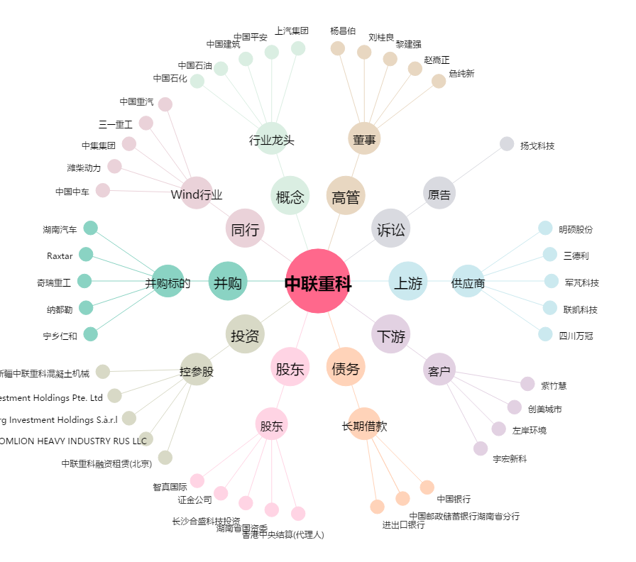
中联重科[000157.SZ] - 关系概览图

